关系图
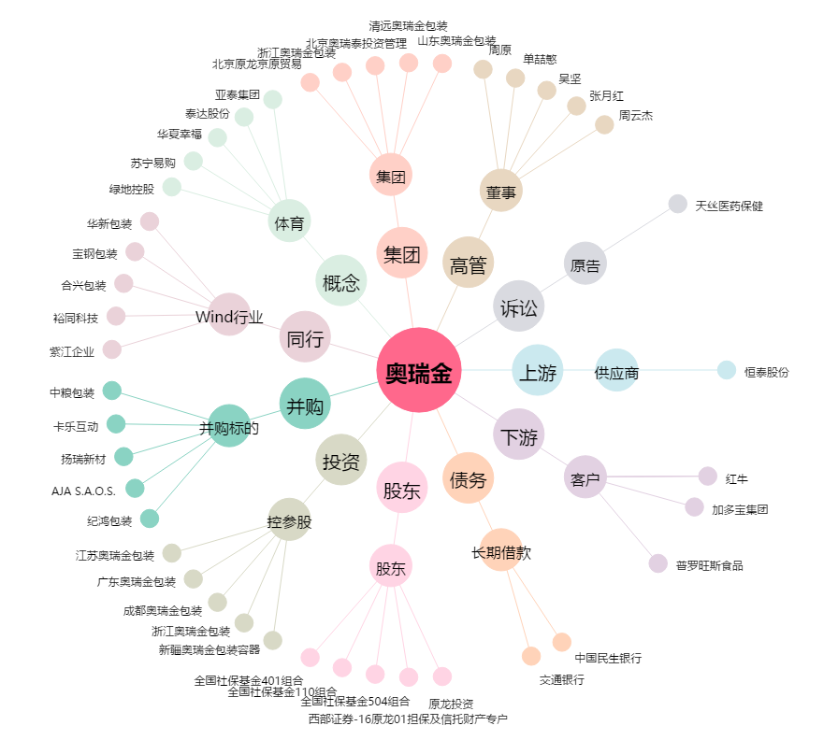
奥瑞金[002701.SZ] - 关系概览图

